控除連絡表
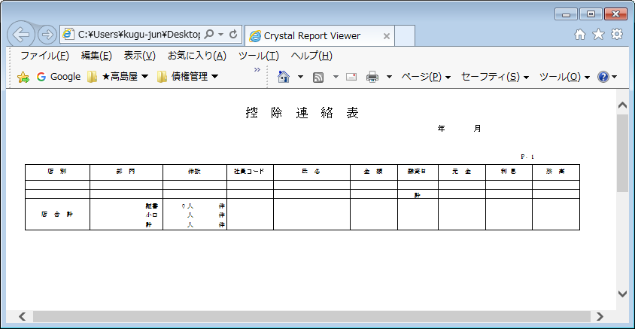
【帳票レイアウト】

控除連絡合計表
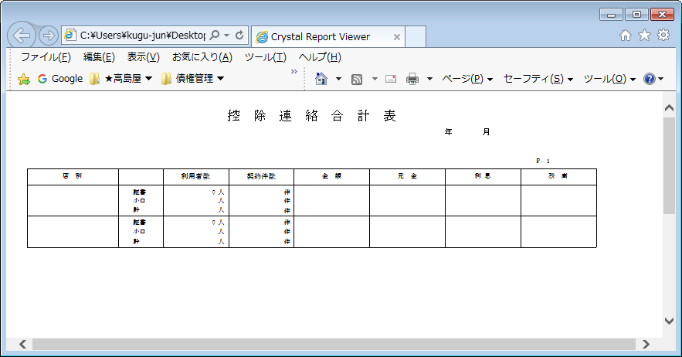
【帳票レイアウト】

未控除残高一覧表
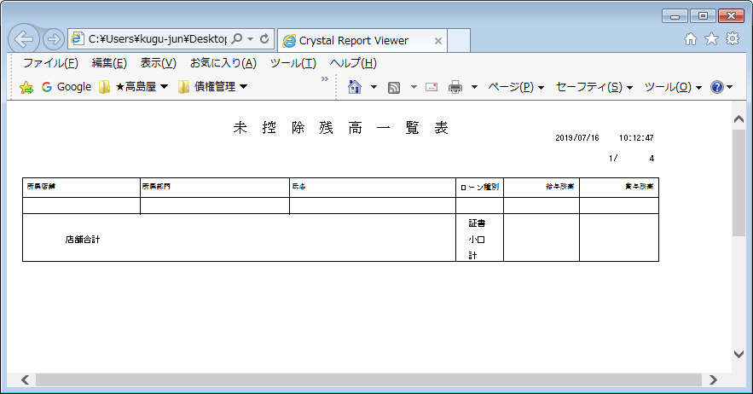
【帳票レイアウト】

未控除残高一覧合計表
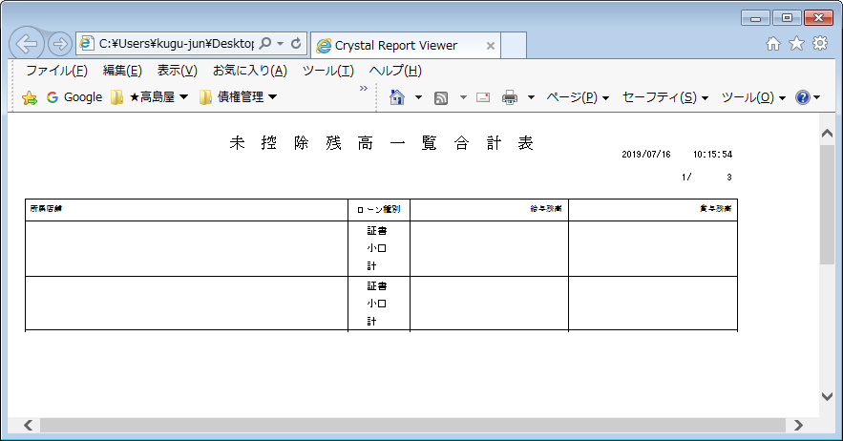
【帳票レイアウト】

未控除連絡表
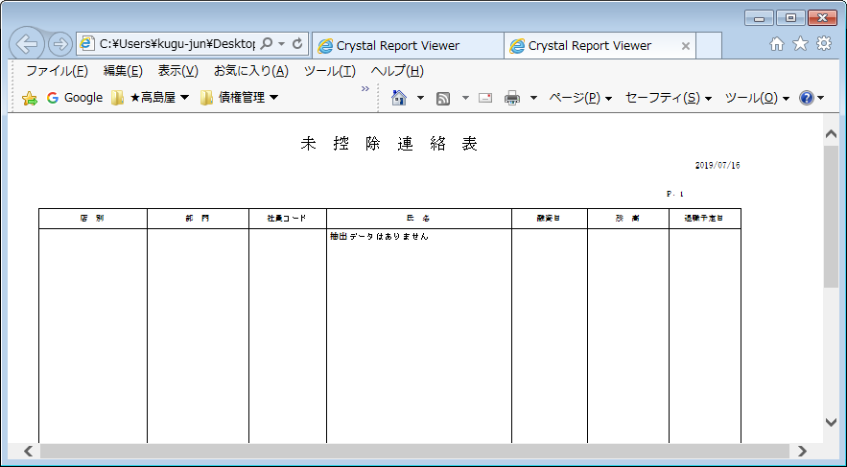
【帳票レイアウト】

未控除連絡合計表
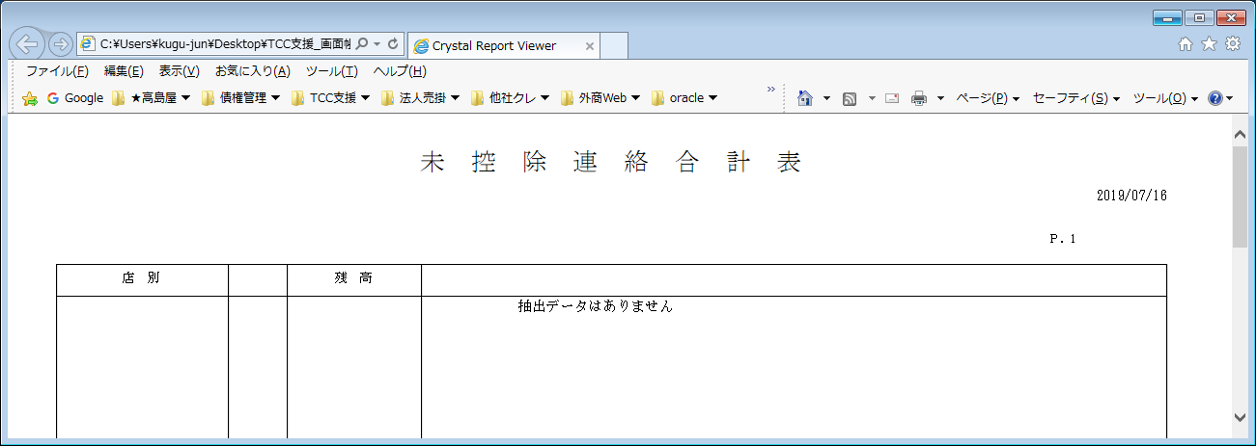
【帳票レイアウト】

残高マイナスリスト
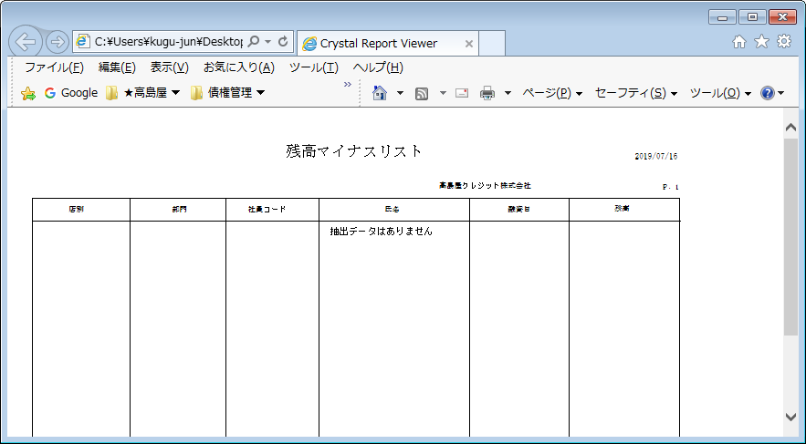
【帳票レイアウト】

社員ローン残高表
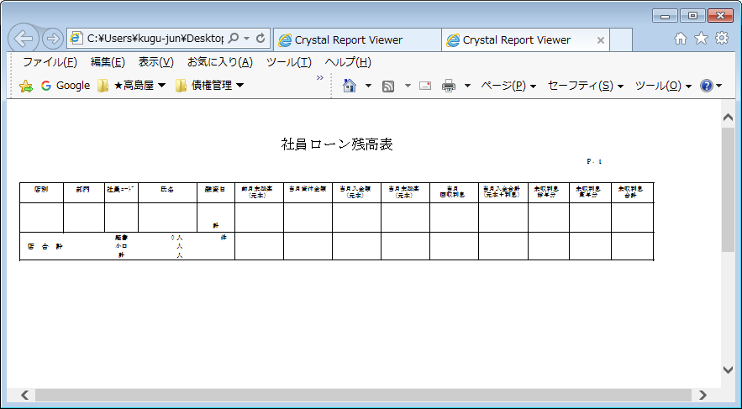
【帳票レイアウト】

社員ローン残高合計表
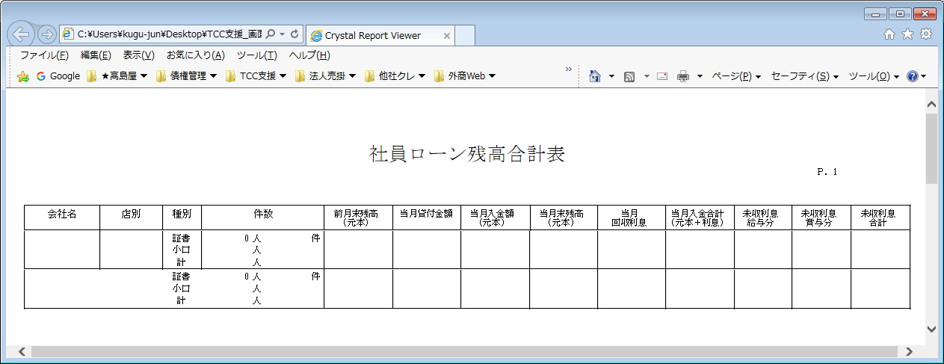
【帳票レイアウト】

社員ローン残高移動リスト（転入)
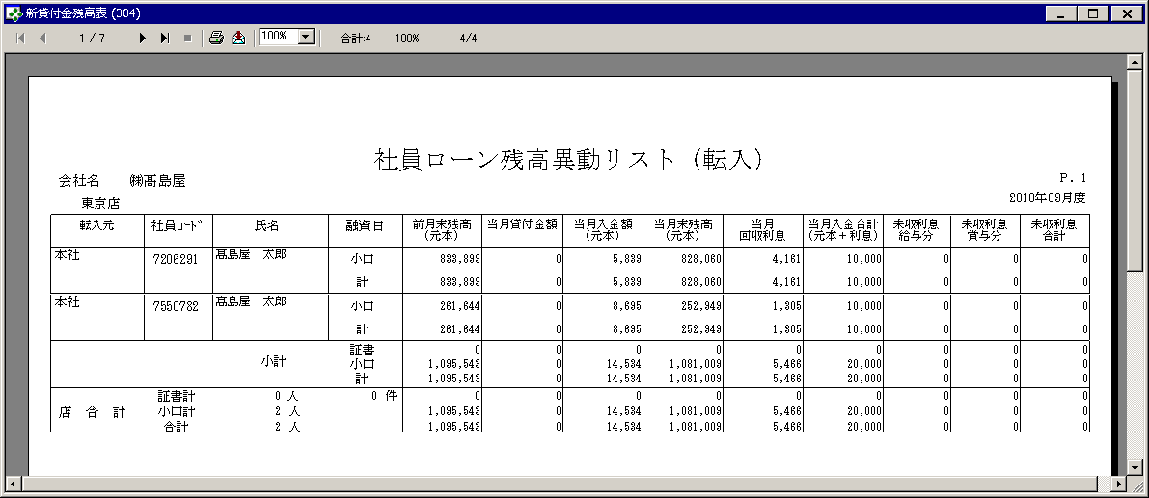
【帳票レイアウト】

社員ローン残高移動リスト（転出)
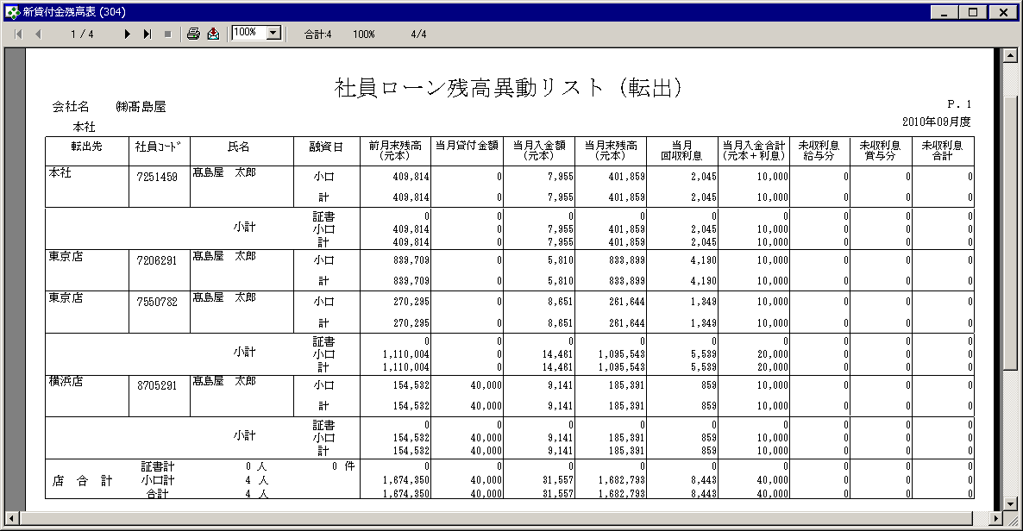
【帳票レイアウト】

入金日報
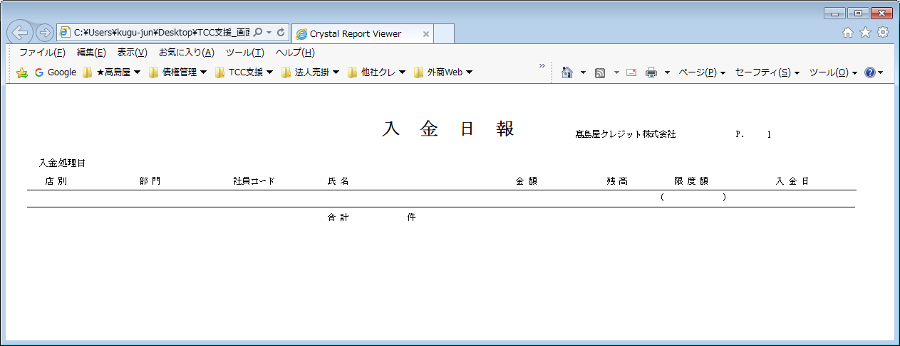
【帳票レイアウト】

証書貸付計算書
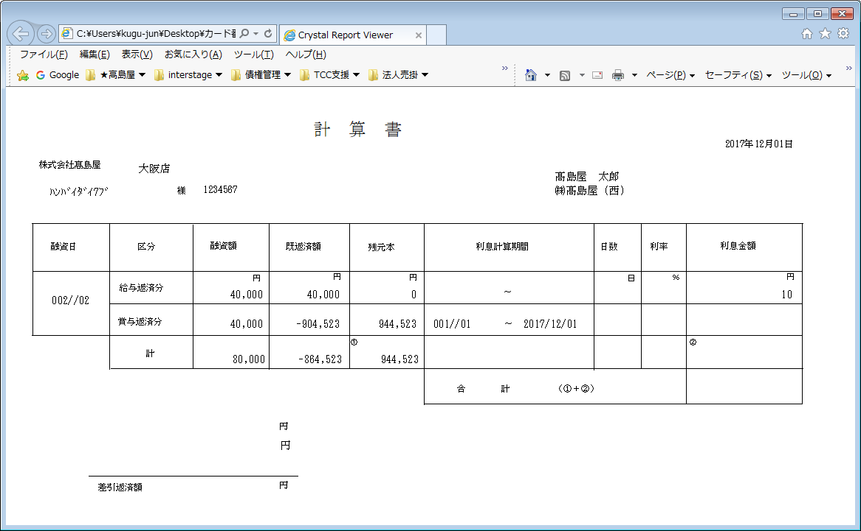
【帳票レイアウト】

貸付金日報
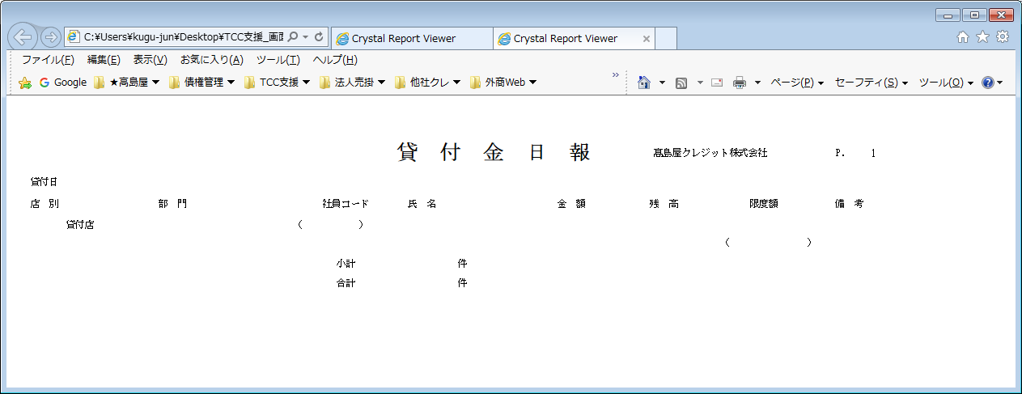
【帳票レイアウト】

小口貸付登録リスト
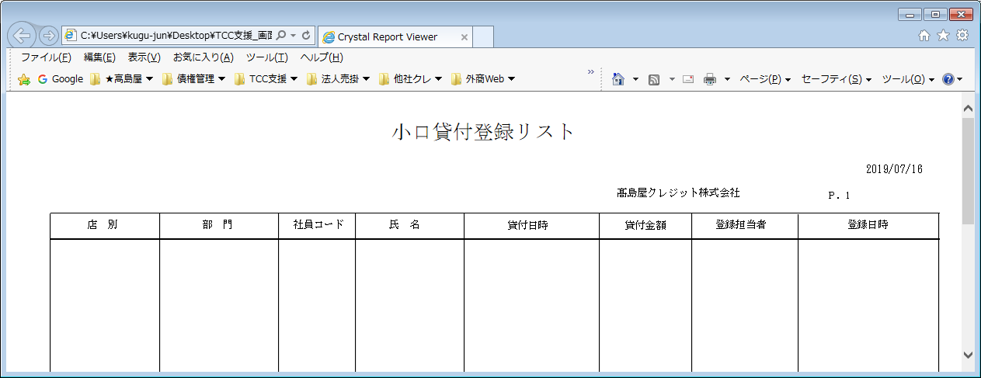
【帳票レイアウト】

返済予定表
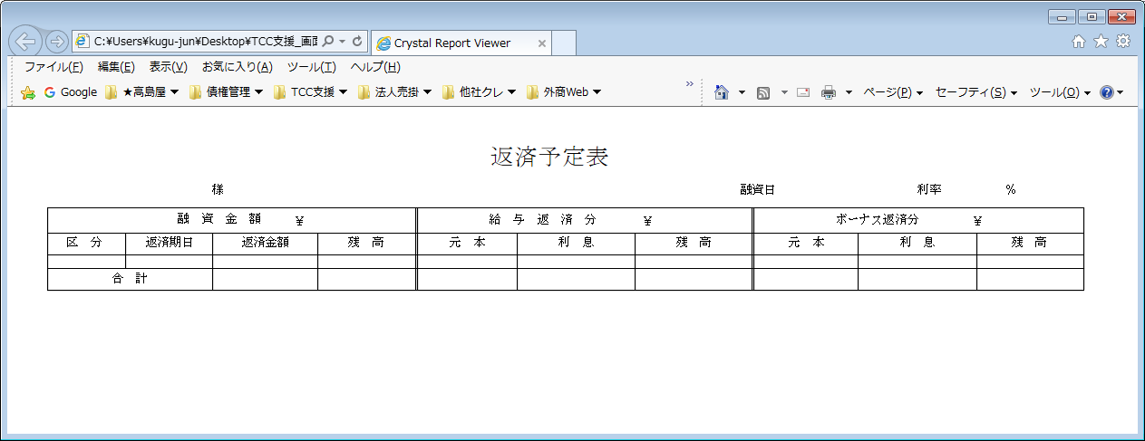
【帳票レイアウト】

小口融資計算書
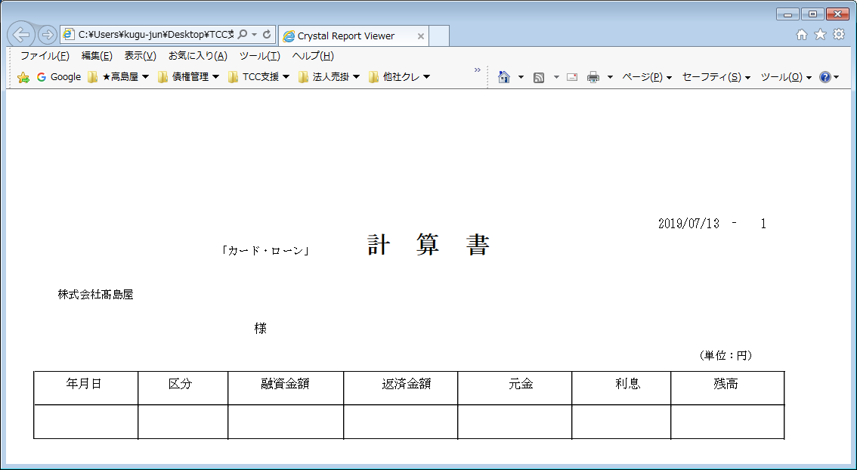
【帳票レイアウト】

給与返済分
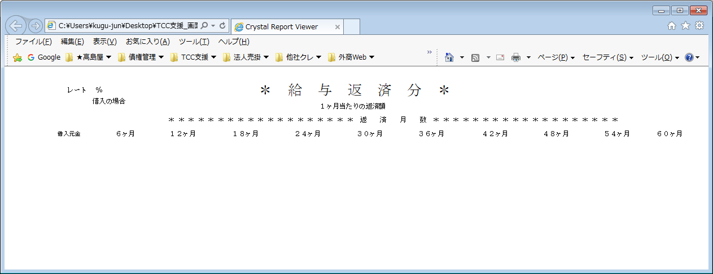
【帳票レイアウト】

賞与返済分
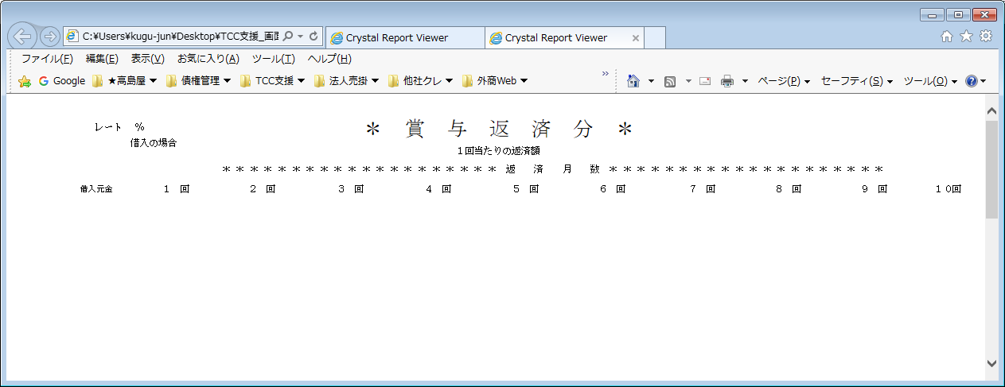
【帳票レイアウト】

完済通知書
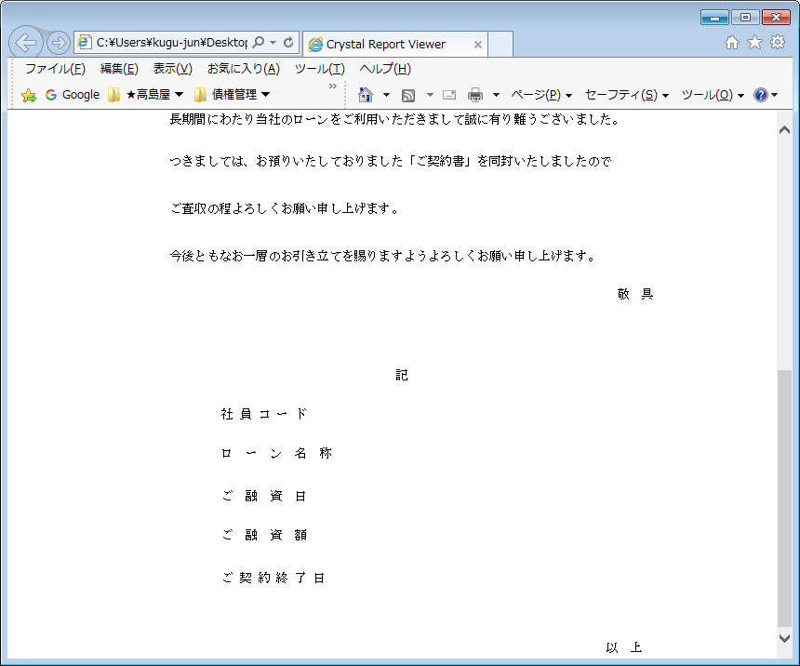
【帳票レイアウト】
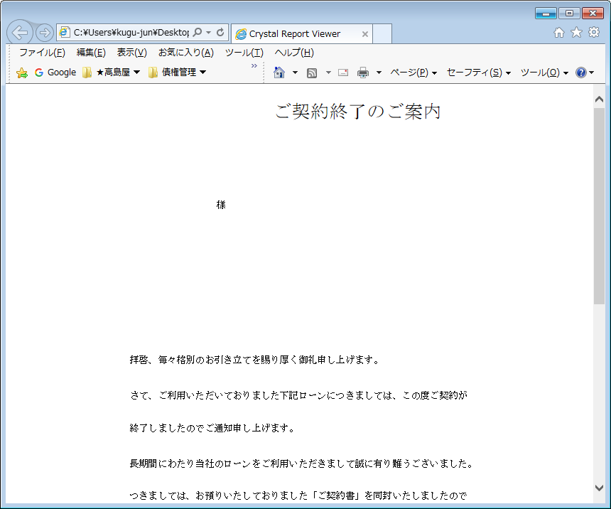

【帳票レイアウト】

退職予定者一覧表
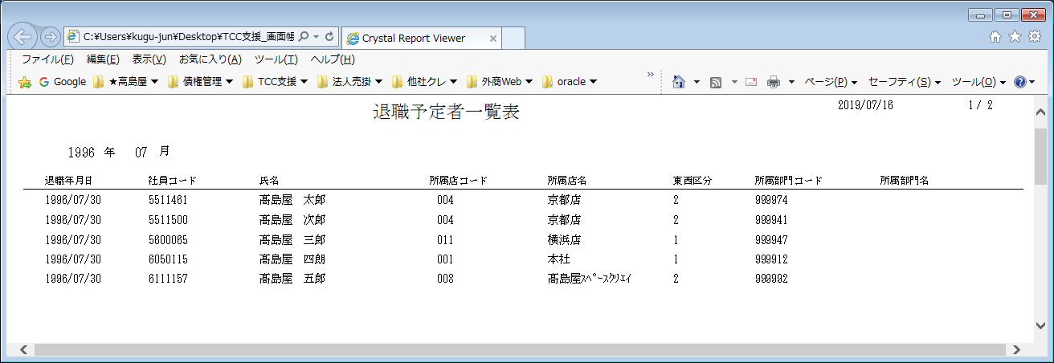
【帳票レイアウト】

